Estadísticas
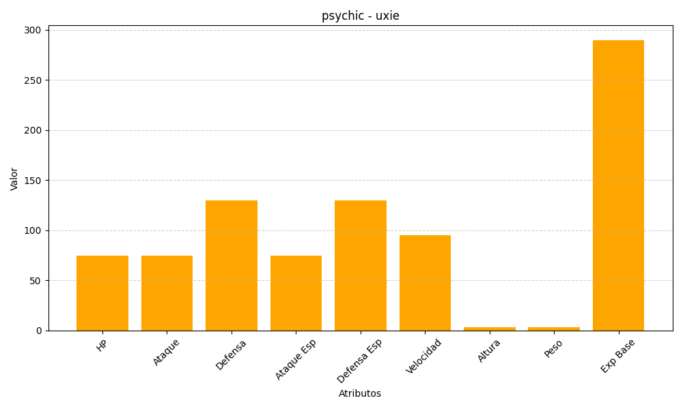
ID | Nombre | Tipo | HP | Ataque | Defensa | Ataque Especial | Defensa Especial | Velocidad | Altura | Peso | Experiencia Base
480 | uxie | psychic | 75 | 75 | 130 | 75 | 130 | 95 | 3 | 3 | 290

